YeuCau
Posts and Telecommunications Institute of Technology
 |  | To-Be Business Flow | System | Tìm kiếm việc và người giúp việc | Name | VyPQ | Date | 1/10/2018
 |  |  | Sub system |  | Update | VyPQ | Upd date | 05/10/2023
 |  |  | Process. name | Yêu cầu chức năng tìm kiếm việc và người giúp việc

Mục lục | STT | Nội dung |  |  |  | Created by
 |  |  |  |  |  | / Updated by
1. Chức năng |  |  |  |  |  | VyPQ
 | Luồng 1 | + Khách hàng xem danh sách xe đang cho thuê trên hệ thống
 |  | + Xem chi tiết thông tin xe
 |  | + Nhập thông tin yêu cầu thuê để thuê xe
 |  | + Gửi yêu cầu thuê xe lên hệ thống

 | Luồng 2 | + Đăng ký tài khoản khách hàng trên hệ thống để có thể thuê xe
 |  | + Đăng nhập tài khoản khách hàng để thuê xe
 |  | + Quản lý thông tin cá nhân của khách hàng
 |  | + Đổi mật khẩu

2. Hệ thống | Phân quyền | + ADMIN: Quản lý nhân viên, khách hàng -> Xem và cập nhật dữ liệu
 |  | + Kế Toán: Quản lý yêu cầu thuê xe, hợp đồng, hoá đơn, phiếu thu chi, báo cáo doanh thu -> Xem và cập nhật dữ liệu
 |  | + Bãi Xe: Quản lý xe, tính năng, loại xe, thương hiệu, bảng bảo , phụ giá xe, sữa chữa -> Xem và cập nhật dữ liệu
 |  | + Kinh Doanh: Xem báo cáo về doanh thu và top xe được yêu thích -> Xem và cập nhật dữ liệu

FD
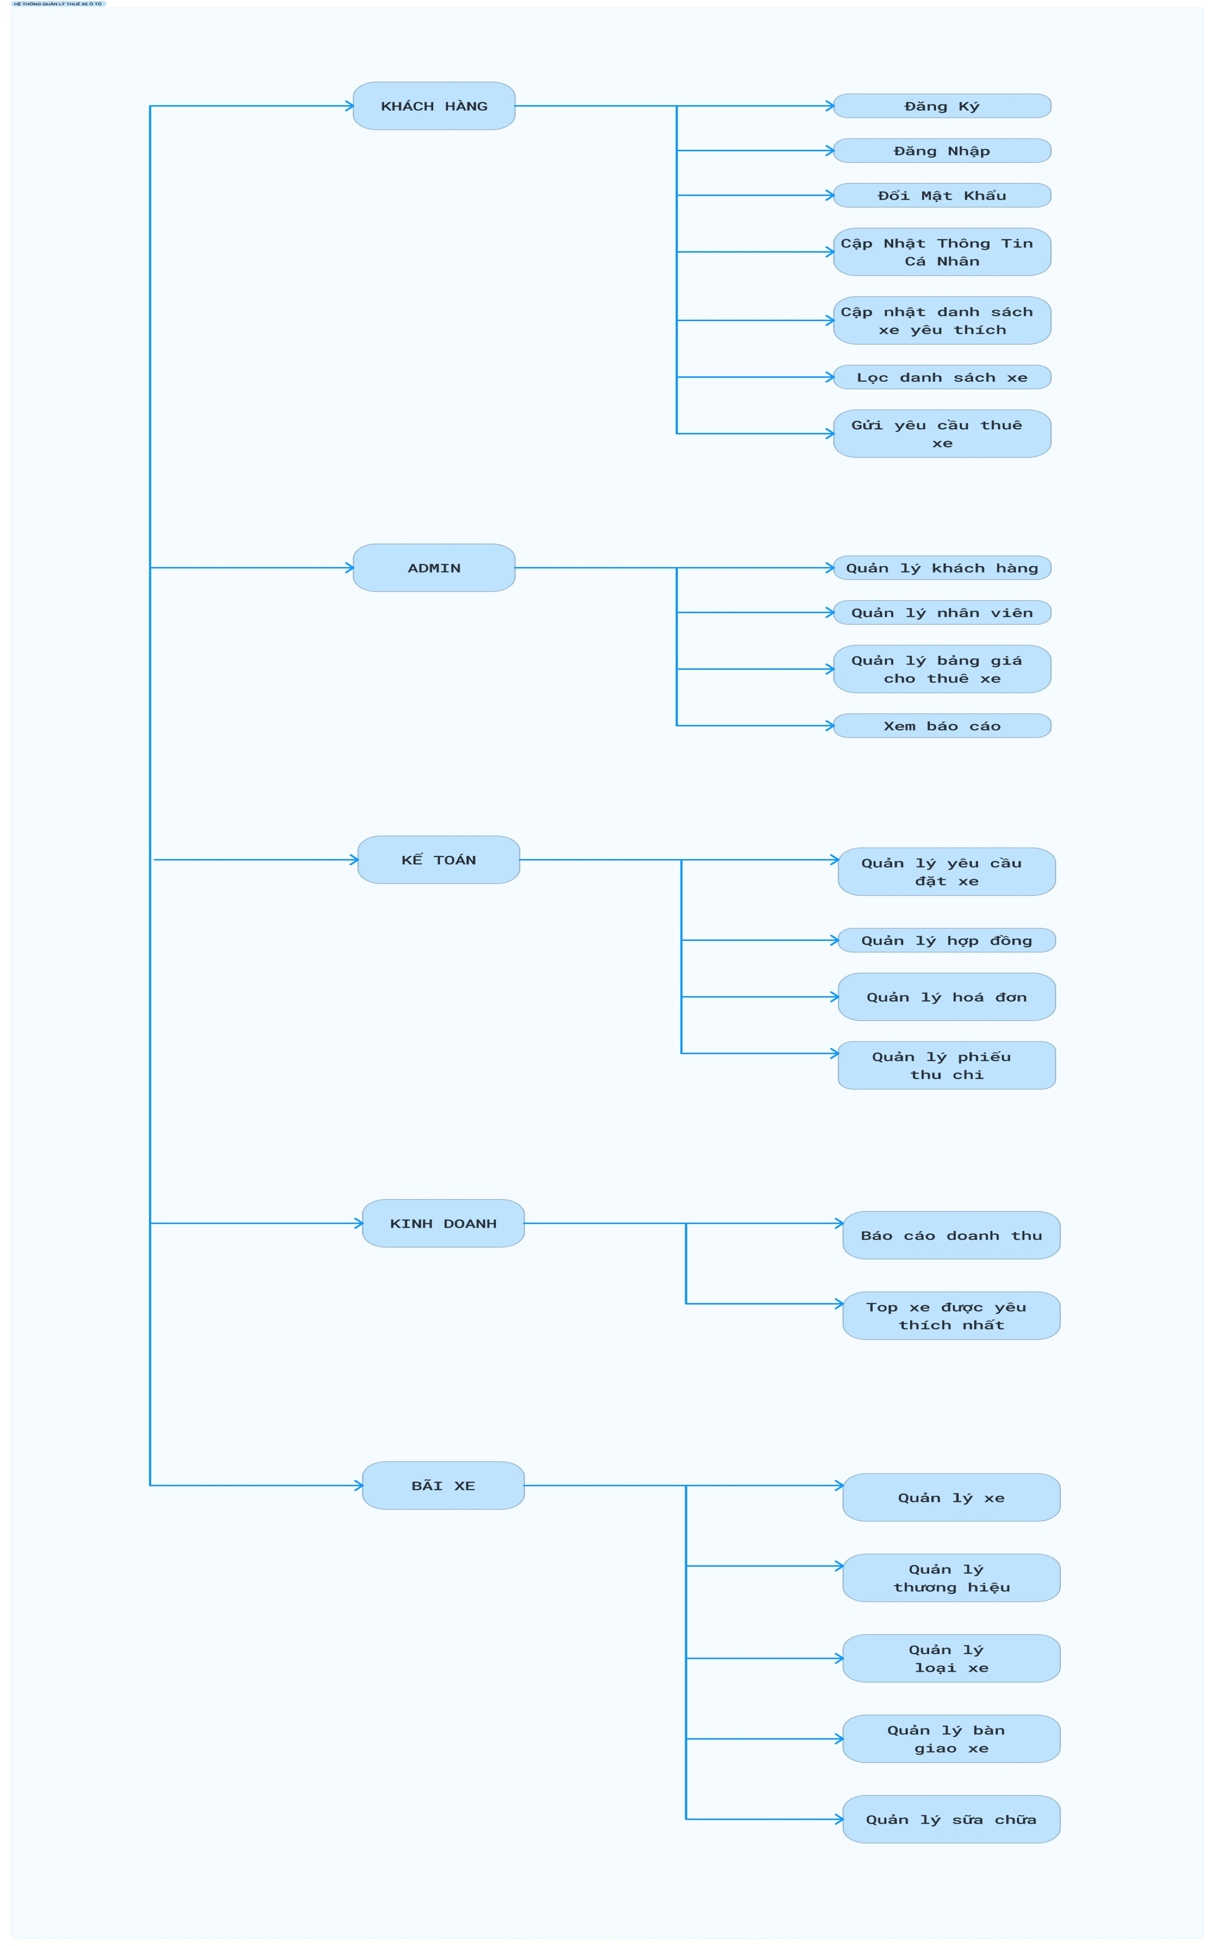
Posts and Telecommunications Institute of Technology
Flow Diagram | System | Quản lý thuê xe | Name
 | Sub system |  | Update | Upd date
 | Process. name

KHTC_Flow
Posts and Telecommunications Institute of Technology
 |  |  | To-Be Business Flow |  |  |  | System | Tìm kiếm việc và người giúp việc |  |  |  | Create |  | Date
 |  |  |  |  |  |  | Sub system |  |  |  |  | Update |  | Date
 |  |  |  |  |  |  | Process. name | Yêu cầu chức năng tìm kiếm việc và người giúp việc

Timing | : |  |  | Frequency | :

Business Cycle |  | LƯU TRỮ |  |  |  | NGƯỜI ĐĂNG VIỆC |  |  | NGƯỜI TÌM VIỆC | ADMIN | HỆ THỐNG | GHI CHÚ

Daily
Data
Luồng 1
 |  |  |  |  |  |  |  |  |  |  |  |  | Luồng 1
 |  |  |  |  |  |  |  |  |  |  |  |  | Ghi chú: Người dùng không cần đăng nhập
Danh sách người tìm việc
Danh sách công việc

Tìm kiếm người tìm việc theo
quận/ công việc
Tìm kiếm công việc
theo quận huyện/ loại công việc

Lọc kết quả tìm kiếm

Liên hệ người tìm việc
Liên hệ với người đăng việc

Luồng 2
 |  |  |  |  |  |  |  |  |  |  |  | Luồng 2:
 |  |  |  |  |  |  |  |  |  |  |  | (*): Chỉ xác thực tài khoản của người đăng tin công việc
Đăng nhập
Đăng nhập

NOT OK
OK
Kiểm tra đăng nhập??

Đăng kí
Đăng kí

Data

NOT OK
OK
Kiểm tra đăng kí?

Xác thực tài khoản (*)

Luồng 3

Đăng công việc

Đã đăng nhập chưa??
NOT OK

OK
 |  |  |  |  |  |  |  |  |  |  |  |  | Luồng 3:
 |  |  |  |  |  |  |  |  |  |  |  |  | Dành cho người đăng việc

NOT OK
Tài khoản đã được xác thực??

OK

Data

Được phép đăng bài

NOT OK
Kiểm tra dữ liệu

OK

Luồng 3
Luồng 2: Đăng kí/ Đăng nhập

Công khai thông tin cá nhân

OK
NOT OK
Đã đăng nhập chưa??

Data
Thêm/Chỉnh sửa cập nhật thôn tin

NOT OK
Kiểm tra dữ liệu

OK

Master_Flow
Posts and Telecommunications Institute of Technology
 |  | To-Be Business Flow |  |  | System | Tìm kiếm việc và người giúp việc |  |  |  |  | Create
 |  |  |  |  | Sub system |  |  |  |  |  | Update | Date
 |  |  |  |  | Process. name | Yêu cầu chức năng tìm kiếm việc và người giúp việc

Timing | : |  | Frequency | :

Business Cycle |  |  |  | Admin |  |  | Người tìm việc | Người đăng việc | Other System | Remark

Every time it occurs
User Master
Xác thực người đăng việc

User
Master
Đăng ký người dùng

User
Master
Đăng kí người dùng

Form
Posts and Telecommunications Institute of Technology
 | To-Be Business Flow |  |  | System | Tìm kiếm việc và người giúp việc |  |  |  | Name | TrungNH | Cre date | 01/10/2018
 |  |  |  | Sub system |  |  |  |  | Update |  | Upd date
 |  |  |  | Process. name | Yêu cầu chức năng tìm kiếm việc và người giúp việc

Icon | Description |  | Icon |  |  | Description |  | Icon |  | Description
QLTC
Start / End
 |  | Start / End |  |  |  |  | QLTC
 |  |  |  |  |  |  | (PC)

Activity Name
 |  |  |  |  |  |  | Non-QLTC System
 |  | Business Activity |  |  |  |  | (With system name)

 |  | Judge / Approval |  |  |  |  | Printer

Document
Name

 |  | Paper Document |  |  |  |  | Dot Impact Printer

Document
Name
QLTC

 |  | Paper Document |  |  |  |  | SMS
 |  | (From QLTC)

Data
Name

 |  | Data (Text, Excel etc) |  |  |  |  | e-Mail

Data
Name
QLTC

 |  | Data (Text, Excel etc) |  |  |  |  | Fax
 |  | (From QLTC)

Data
Namec

 |  | Data (Excel) |  |  |  |  | Phone

Data
Name

 |  | Data (Word) |  |  |  |  | Transmit

Data
Name

 |  | Data (Text)

 |  | Arrow

 |  | Arrow

Data
Name
 |  | Data (DB)

Data
Name
QLTC
 |  | Data (DB)
 |  | (From QLTC)

Changing History
Posts and Telecommunications Institute of Technology
 |  | To-Be Business Flow |  | System | Quản lý thuê xe | Name |  | Date
 |  |  |  | Sub system |  | Update |  | Upd date
 |  |  |  | Process. name | Quản lý thuê xe

When there are any changes after sign off of end user, please describe changing history.

Version | Date | Topics | Detail |  |  |  | Created by
 |  |  |  |  |  |  | / Updated by

